关系图
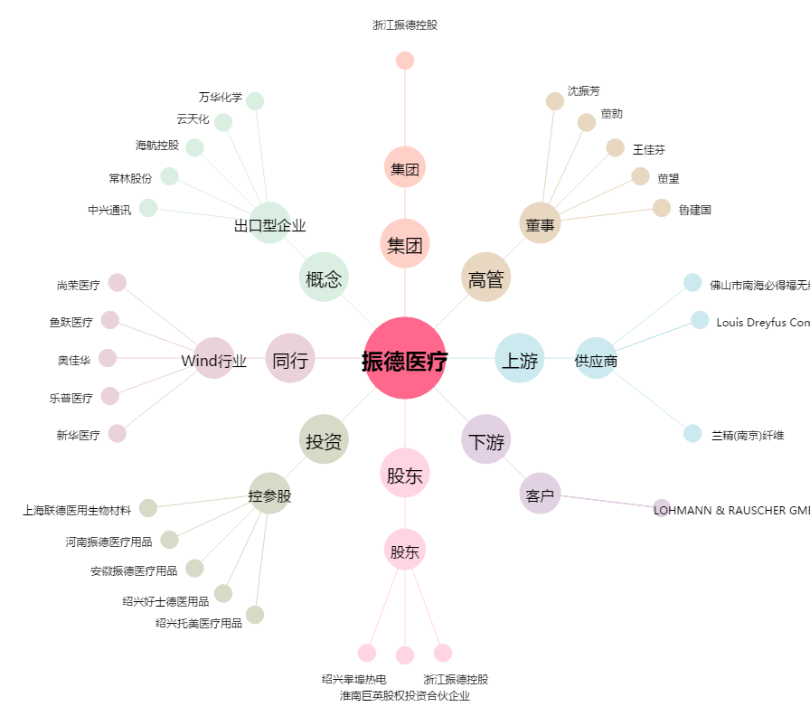
振德医疗[603301.SH] - 关系概览图

